结果汇总
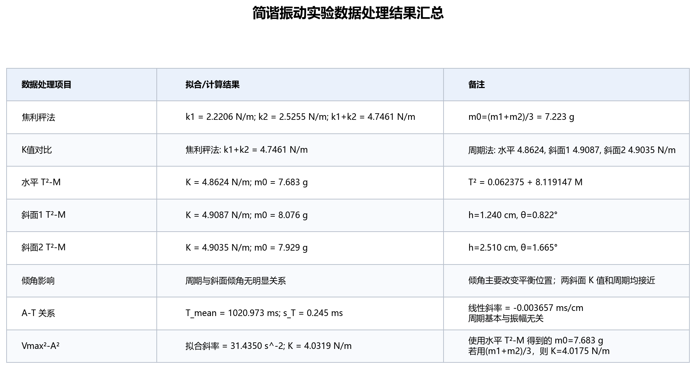
结果汇总

弹簧1拟合
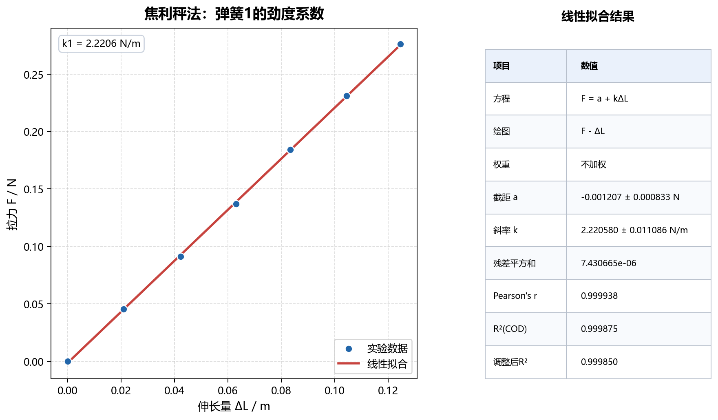
弹簧1拟合

弹簧2拟合
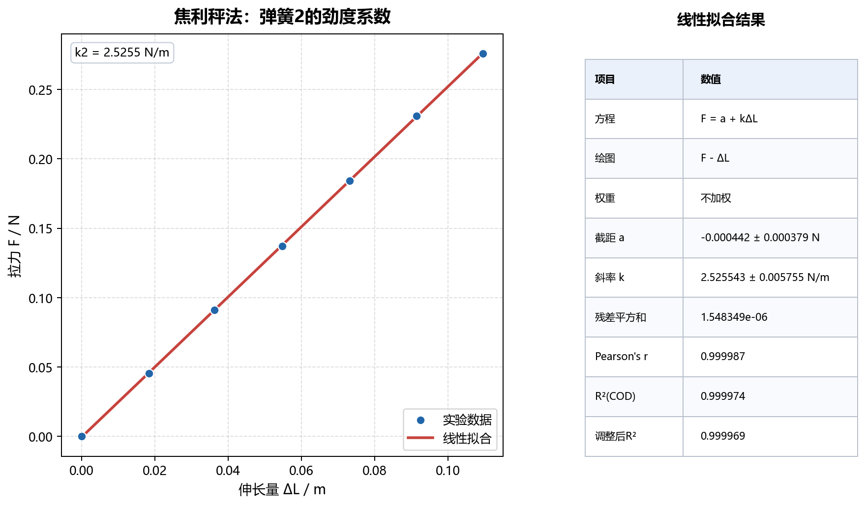
弹簧2拟合

水平周期
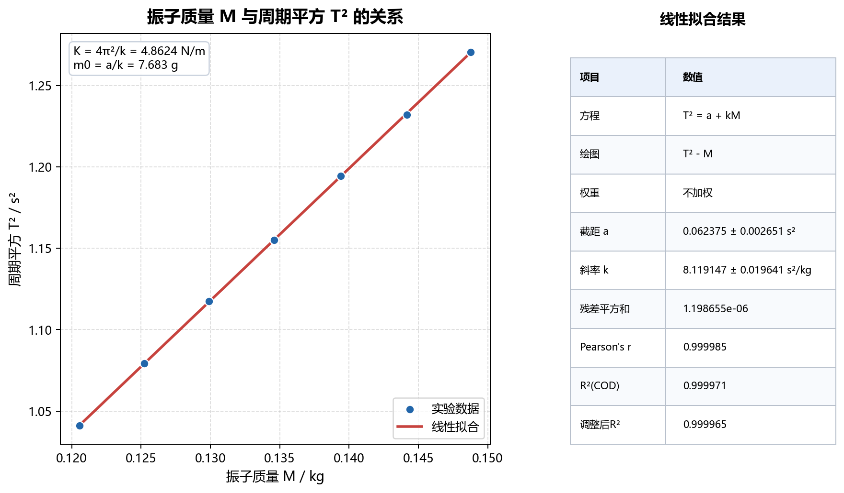
水平周期

斜面1周期
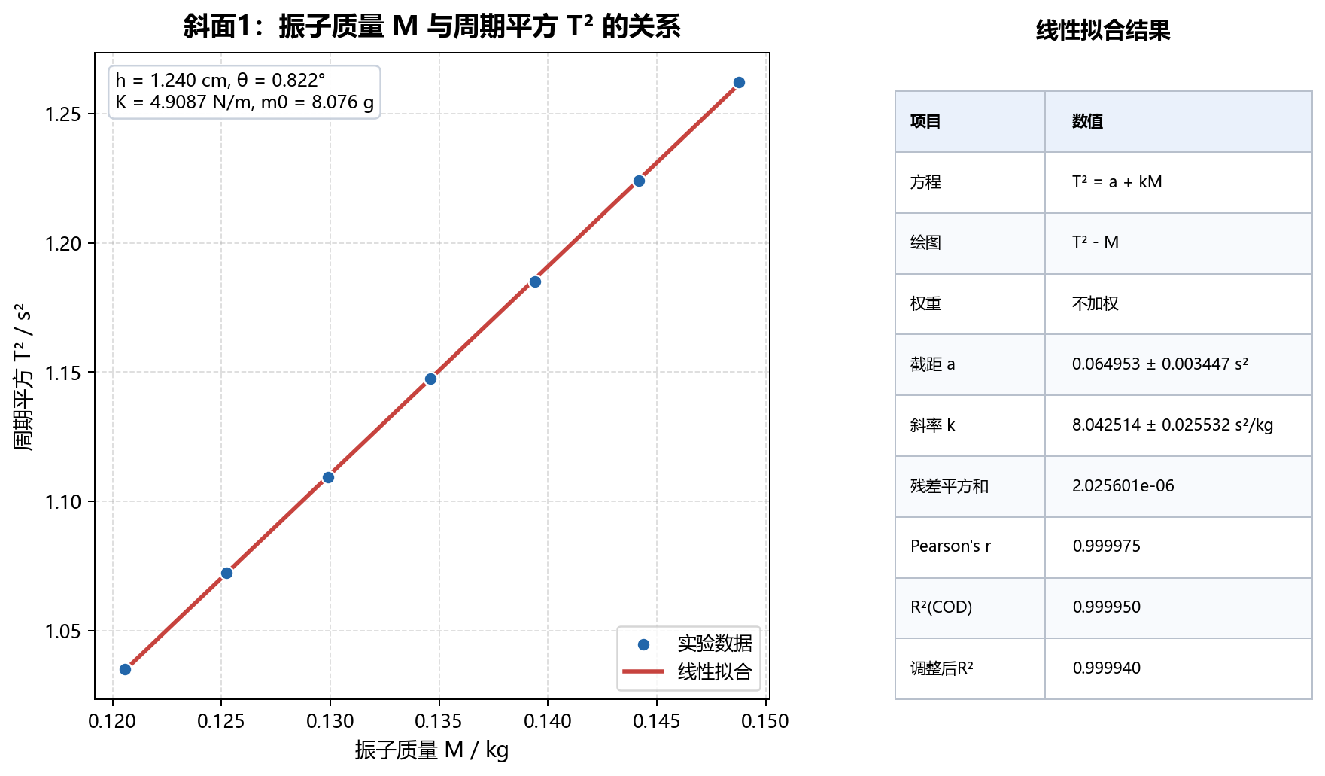
斜面1周期

斜面2周期

斜面2周期

振幅周期
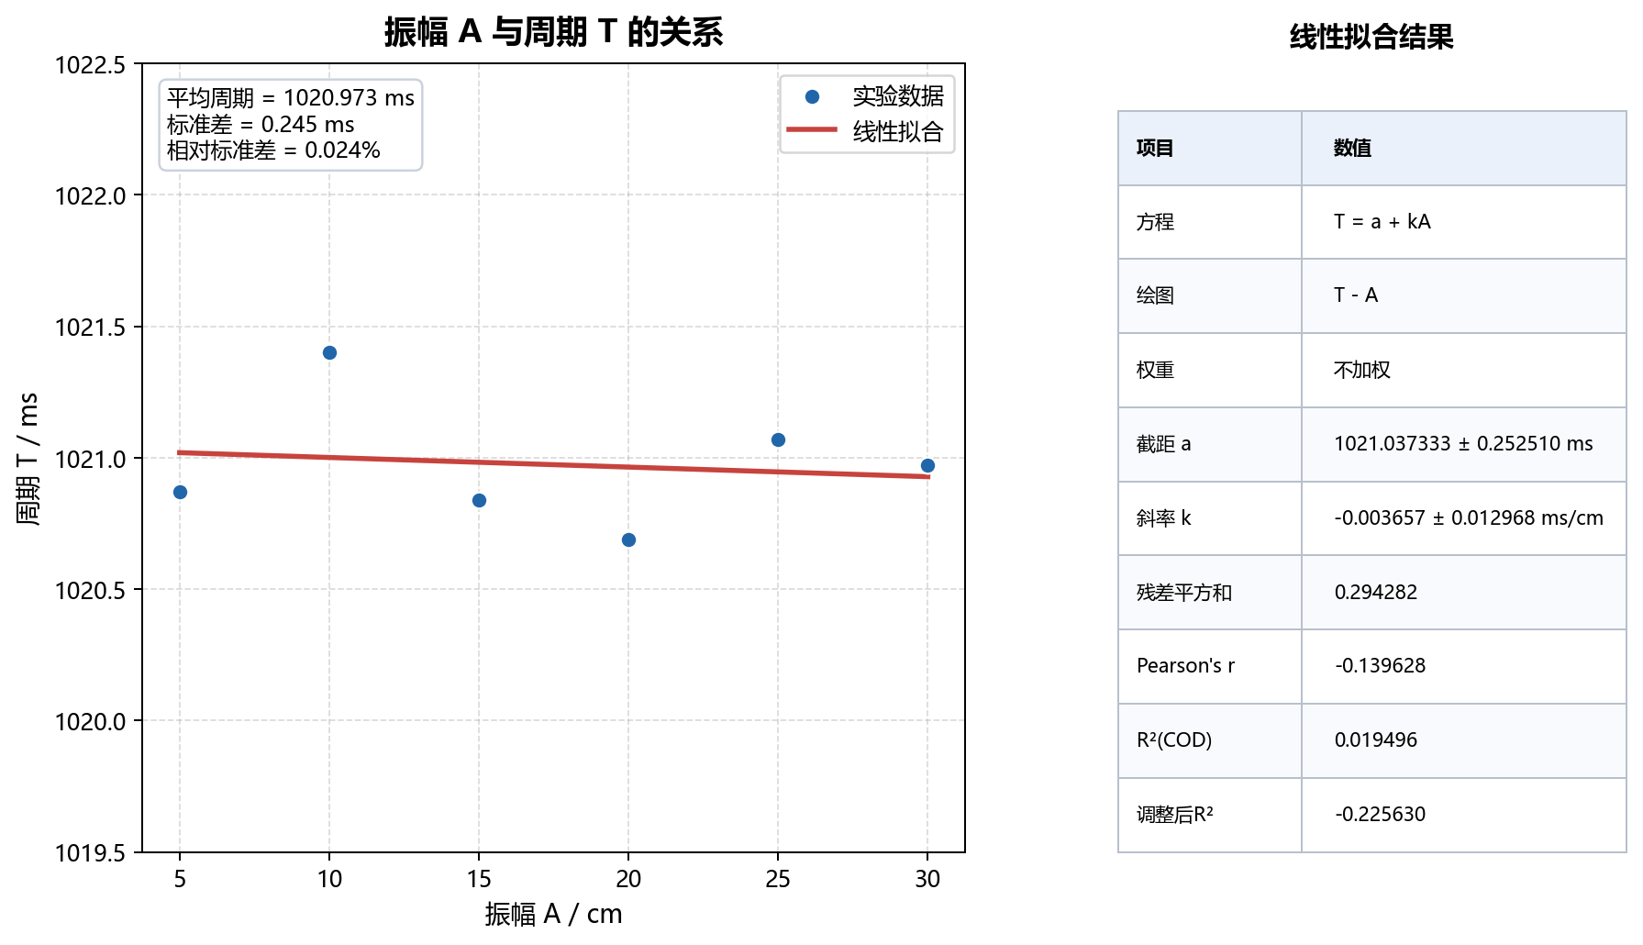
振幅周期

能量关系
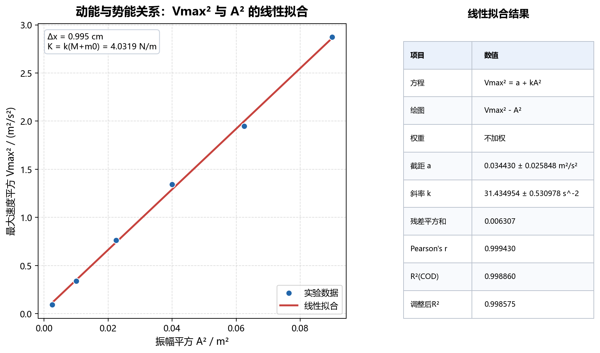
能量关系

